1.Inicio
01



Automatización de Datos en Excel:

Almacenamiento Eficiente en Tablas usando macros

www.automatacore.com

2
02

Objetivos del Curso::


Bienvenido(a) al curso de Automatización de Datos en Excel.
En este curso, aprenderás a usar macros para automatizar procesos y almacenar datos en tablas de manera efectiva en Microsoft Excel.
Al finalizar el curso, estarás en capacidad de:
-- Diseñar formularios interactivos
-- Desarrollar macros personalizadas
Estos conocimientos te permitirán optimizar tus flujos de trabajo y mejorar la gestión de datos.

www.automatacore.com

3

02

Conocimientos Previos Necesarios::

Conocimientos Básicos de Excel
Familiaridad con Hojas de Cálculo
Concepto de Fórmulas y Funciones
Nociones de Macros.

www.automatacore.com

4
02
Qué son las macros ::
Contexto de Excel: Una macro en Excel es esencialmente un programa pequeño que está compuesto por código de programación en el lenguaje Visual Basic for Applications (VBA). VBA es un lenguaje de scripting que permite interactuar con Excel y manipular datos, celdas, hojas y otras funciones del programa..

Las macros son secuencias de instrucciones o comandos que permiten automatizar tareas repetitivas. Al crear una macro, se graba un conjunto de acciones realizadas, y luego estas acciones pueden reproducirse automáticamente con un solo clic o mediante un atajo de teclado.
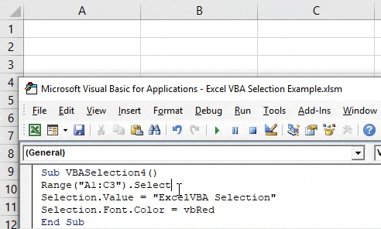

www.automatacore.com

5
02

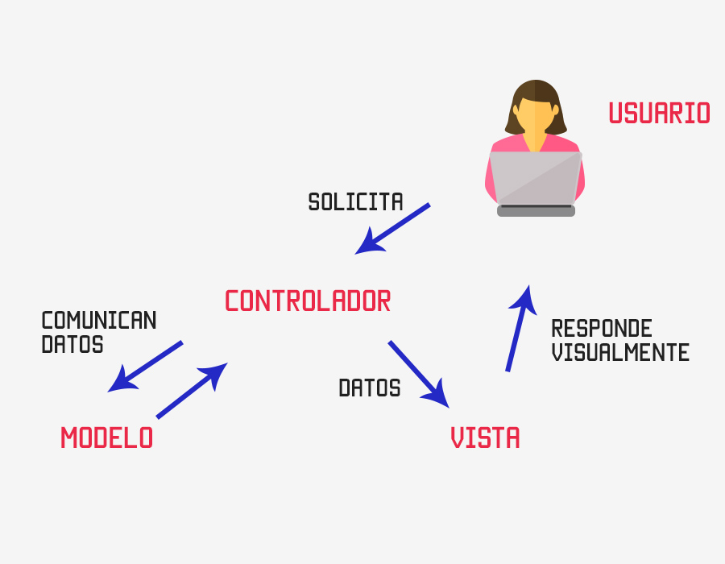

PATRON MVC::

El patrón Modelo-Vista-Controlador (MVC) es una arquitectura de diseño que se utiliza para separar la lógica de una aplicación en tres componentes principales: el Modelo, la Vista y el Controlador. Esta separación permite una mejor organización del código y facilita el mantenimiento y la escalabilidad de la aplicación.

Contexto de Excel: Una macro en Excel es esencialmente un programa pequeño que está compuesto por código de programación en el lenguaje Visual Basic for Applications (VBA). VBA es un lenguaje de scripting que permite interactuar con Excel y manipular datos, celdas, hojas y otras funciones del programa..

www.automatacore.com

6
02

MVC EN
EXCEL [1]::

El patrón Modelo-Vista-Controlador (MVC) es una arquitectura de diseño que se utiliza para separar la lógica de una aplicación en tres componentes principales: el Modelo, la Vista y el Controlador. Esta separación permite una mejor organización del código y facilita el mantenimiento y la escalabilidad de la aplicación.
Contexto de Excel: Una macro en Excel es esencialmente un programa pequeño que está compuesto por código de programación en el lenguaje Visual Basic for Applications (VBA). VBA es un lenguaje de scripting que permite interactuar con Excel y manipular datos, celdas, hojas y otras funciones del programa..

www.automatacore.com

7
02

MVC EN
EXCEL [2]::

La implementación del patrón MVC en Excel mediante macros y VBA permite una mejor organización del código, lo que facilita el mantenimiento y la escalabilidad de las soluciones automatizadas. Con el MVC, se separa la lógica de negocio de la interfaz de usuario, lo que hace que el código sea más fácil de mantener y actualizar a medida que la aplicación crece en complejidad.

www.automatacore.com

8
02

Caso Aplicado 1
Registro de Nombre de Producto

Premisa
Realizar el envio de un dato llamado "nombre de producto" a un tabla de unidimensional llamada "T_Productos" atraves de un boton con el macro correspondiente asignado.

www.automatacore.com

9
02

Caso Aplicado 1
Registro de Nombre de Producto

www.automatacore.com

10
02

Caso Aplicado 1
Registro de Nombre de Producto

MODELO DE DATOS -> DISEÑO DE LA VISTA DE INTERFAZ -> PROGRAMACION DEL CONTROLADOR

PRUEBAS Y DEPURACION

www.automatacore.com

10 (2)
02

CODIGO REFERENCIA

Sub AGREGAR()
With Hoja1.ListObjects("tabla").ListRows.Add .Range(1) = Range("celda").Value
End With
End Sub
Hoja1::Nombre de la Hoja donde esta la tabla Receptora
Tabla:: Nombre de la Tabla receptora
Celda::Posicion o nombre de celda a enviar

www.automatacore.com

10 (3)
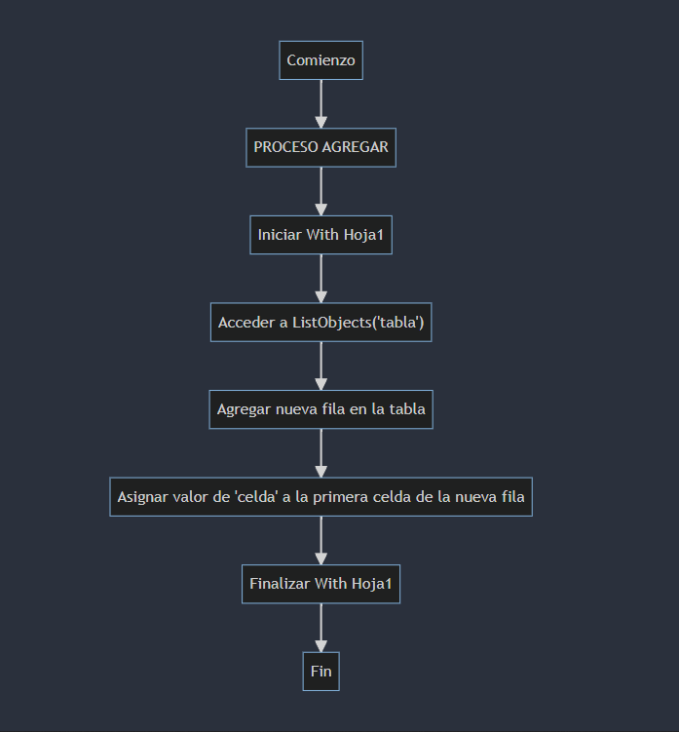
02

CODIGO REFERENCIA

Sub AGREGAR()
With Hoja1.ListObjects("tabla").ListRows.Add .Range(1) = Range("celda").Value
End With
End Sub

www.automatacore.com

10 (4)
02

CODIGO REFERENCIA

Sub AGREGAR()
With Hoja1.ListObjects("tabla").ListRows.Add
.Range(1) = Range("celda").Value
End With
End Sub
Función AGREGAR()
Inicia un bloque para trabajar con la Hoja1 de Excel. Accede a la objeto (ListObject) tipo tabla con el nombre 'tabla'. Agregar nueva fila en la tabla a la tabla
Asignar valor de 'celda' a la primera celda de la nueva fila
Finaliza el bloque With para la Hoja1
Fin Funcion

www.automatacore.com

11
02

Caso Aplicado 2
Registro de Personas

Premisa
Realizar el envio de dos datos: "nombre completo" y "CODIGO UNICO"; a un tabla "T_PERSONAS" con ambos campos respectivos, atraves de un boton con el macro correspondiente asignado.

www.automatacore.com

12
02

Caso Aplicado 3
Registro Corporativo

para datos no explicitos

Premisa
Realizar el envio de dos datos: "Nombre de la empresa" y "Contacto"; a un tabla "T_Empresas" con tres campos: Id, Empresa y contacto; Siendo ID un dato autoincremental por fomula; Para enviar la informacion usa boton con el macro correspondiente asignado.

www.automatacore.com

13
02

Caso Aplicado 4
Registro de Acceso y Salida

con Múltiples Datos y Controles de formulario

Premisa
Realizar el envio de un formulario a un tabla "T_REGISTRO" con tres campos: Id, Codigo_persona, Tipo de Registro(ENTRADA/SALIDA), fecha y hora; Para enviar la informacion usa boton con el macro correspondiente asignado.

www.automatacore.com

15
02

Caso Aplicado 5
Registro de Ventas

de un Formulario a dos tablas

Premisa
Realizar el envio de un formulario a dos tablas: (1)"T_VENTAS": ID, Codigo Producto, cantidad, Total; (2)"T_Movimiento_Inventario": ID, Codigo Producto, cantidad,Movimiento(entrada/salida) Para enviar la informacion usa boton con el macro correspondiente asignado.

www.automatacore.com

1.Inicio (2)
01

Automatización de Datos en Excel:

Almacenamiento Eficiente en Tablas usando macros

Instructor: Ing. Cesar Uribe

Producción: Ing. Jair Uribe

www.automatacore.com

